张警官
应用场景 | 图片 | 型号 | 规格 | 价格 | 备注
客厅 | 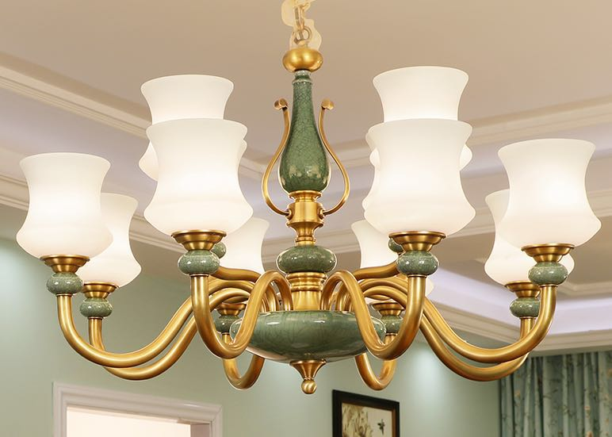 |  | 12 | 1920 | 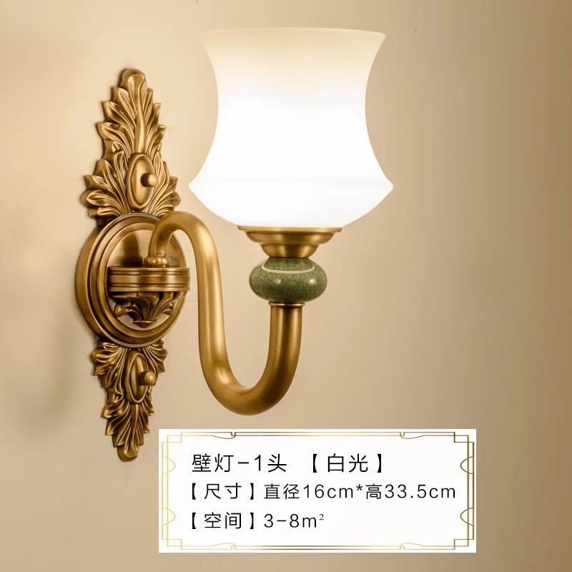 | 配套壁灯，单价324
主卧 | 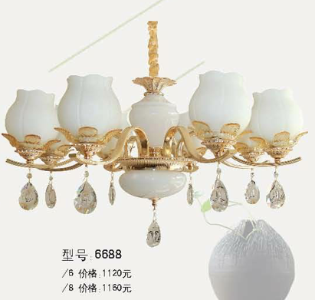 | 6688 | 8 | 495
 | 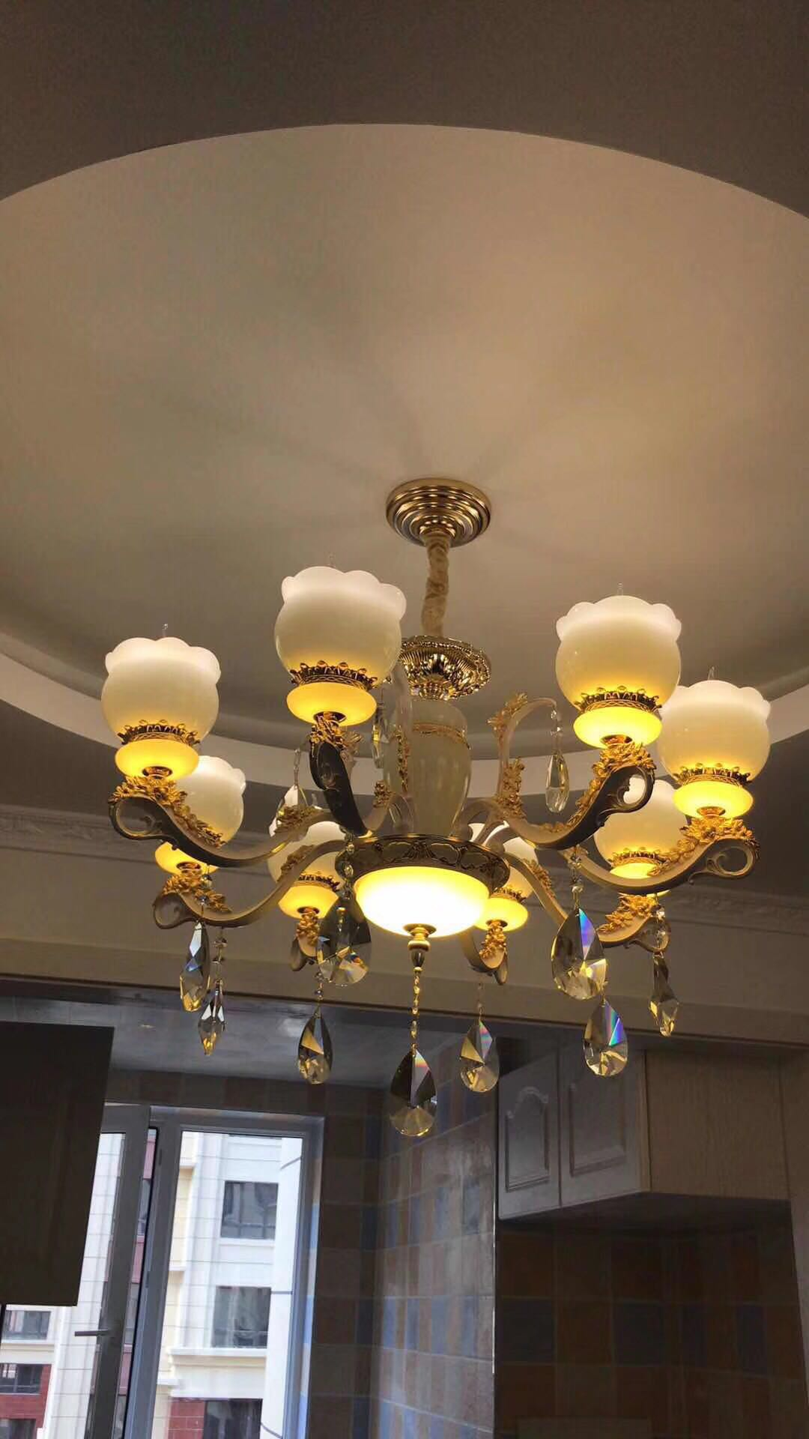 |  |  | 8头/780 6头/660
 | 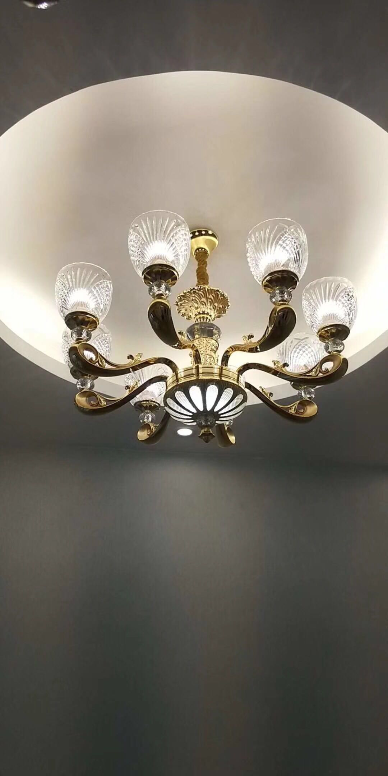 |  |  | 8头/816
阳台灯 | 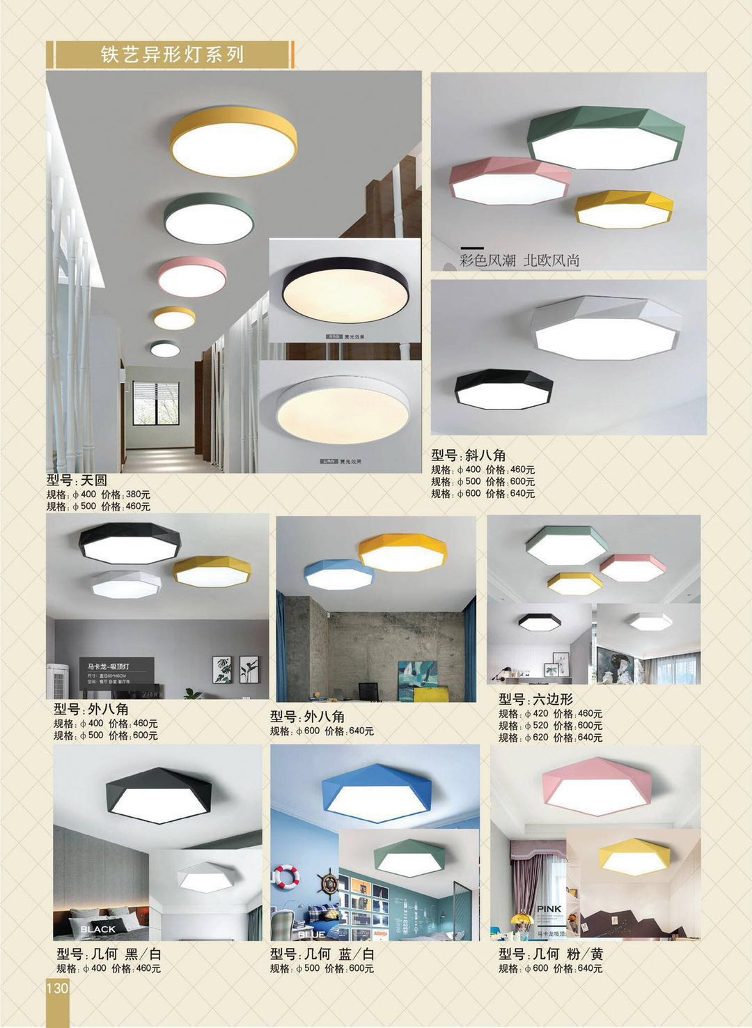 | 天园 |  | Φ400/133 | 看客户选型，价格为图册价格4折
厕所灯 | 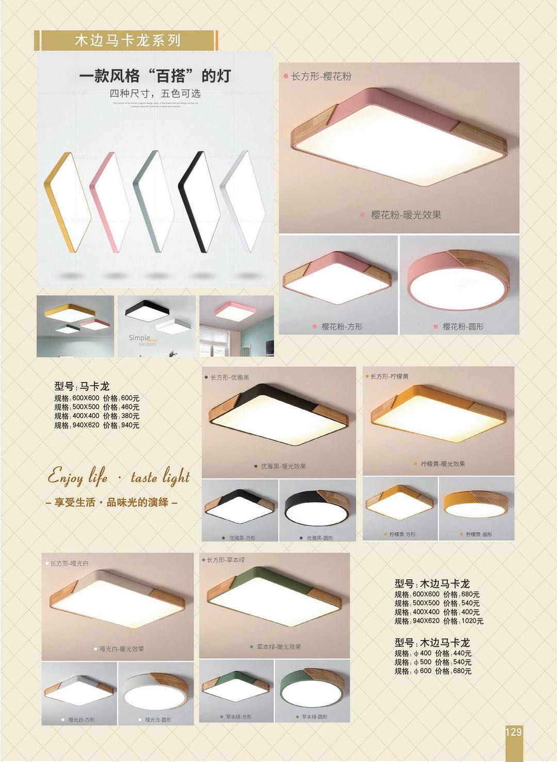
卧室灯 | 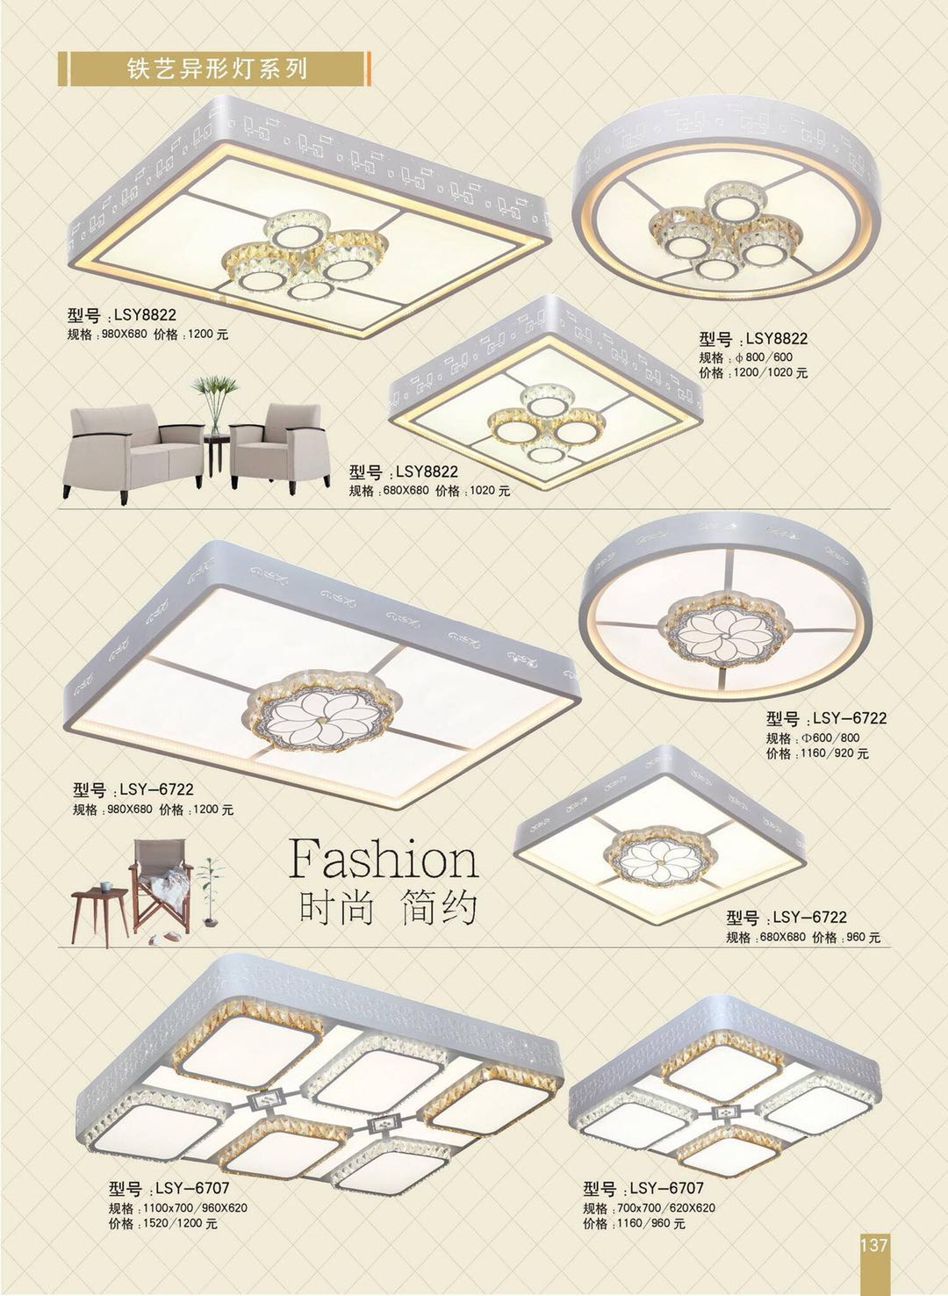
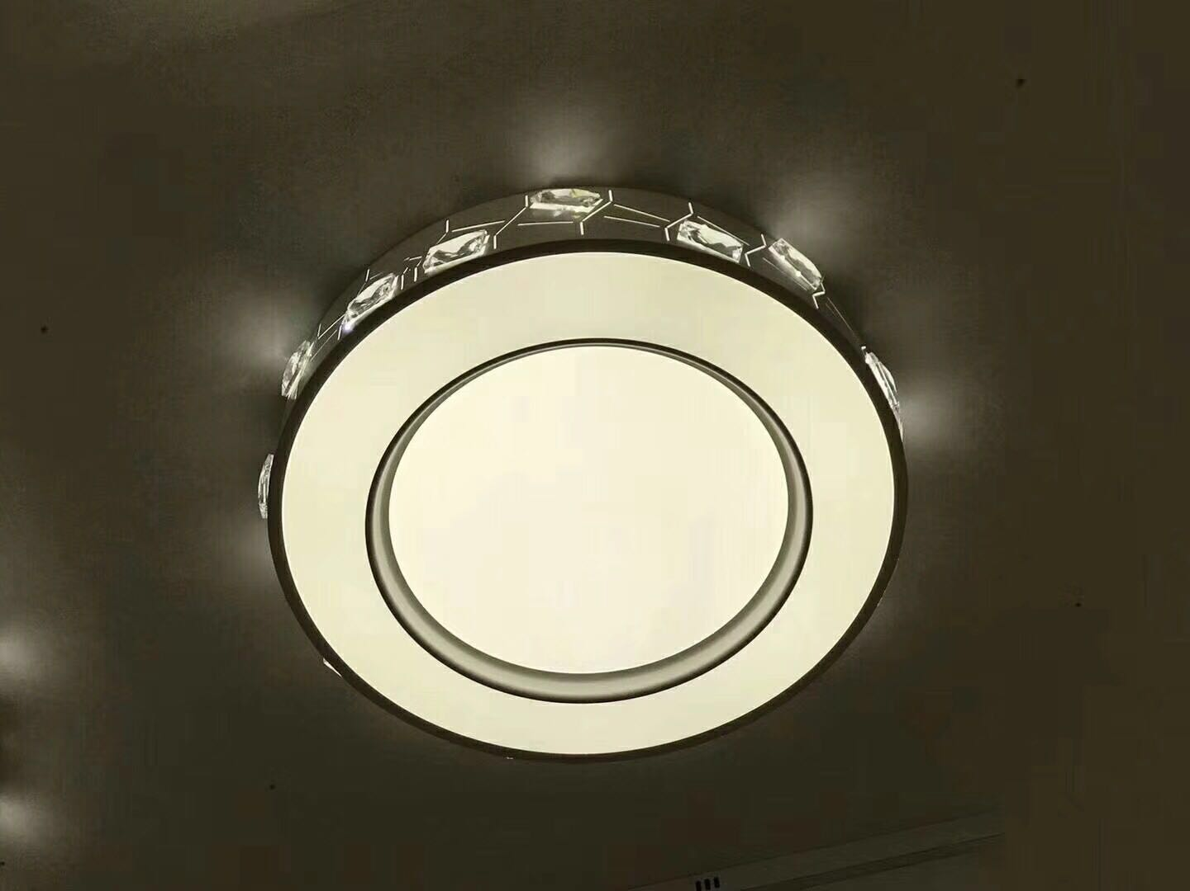 卧室灯 |  |  | 540mm | 528
卧室灯 | 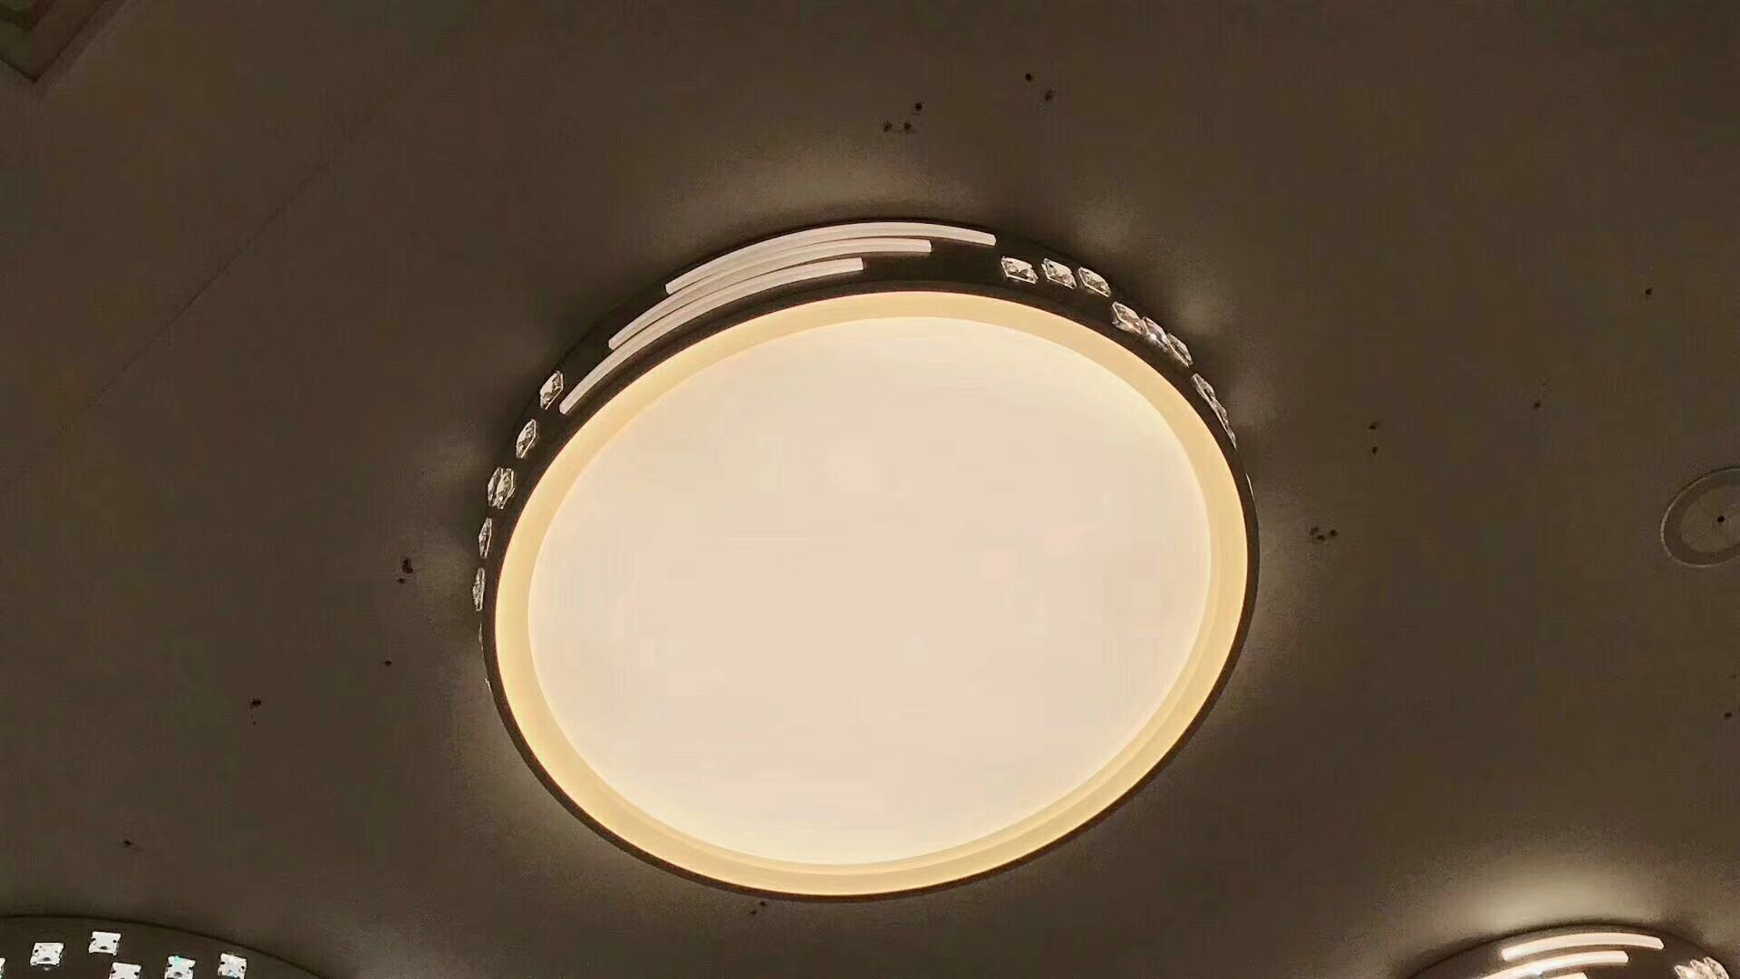 |  | 500mm | 220
茶/餐厅 | 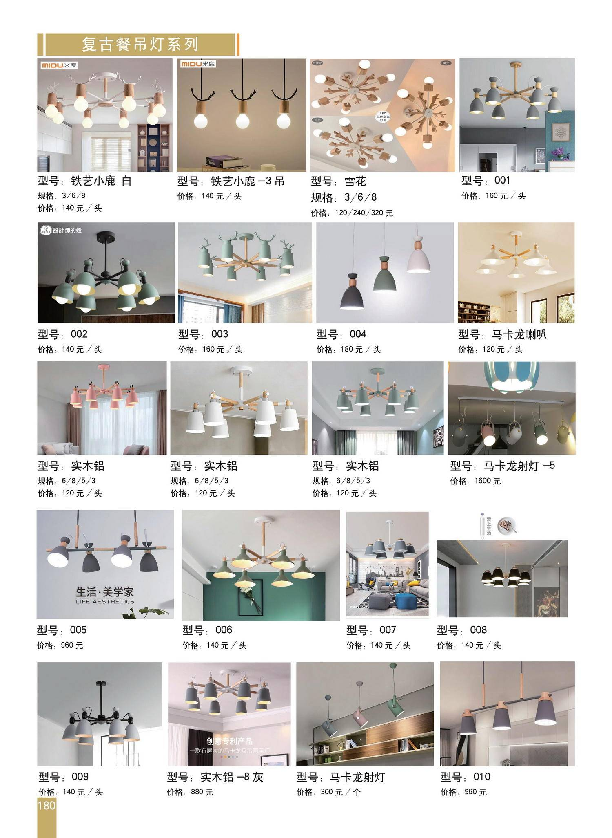 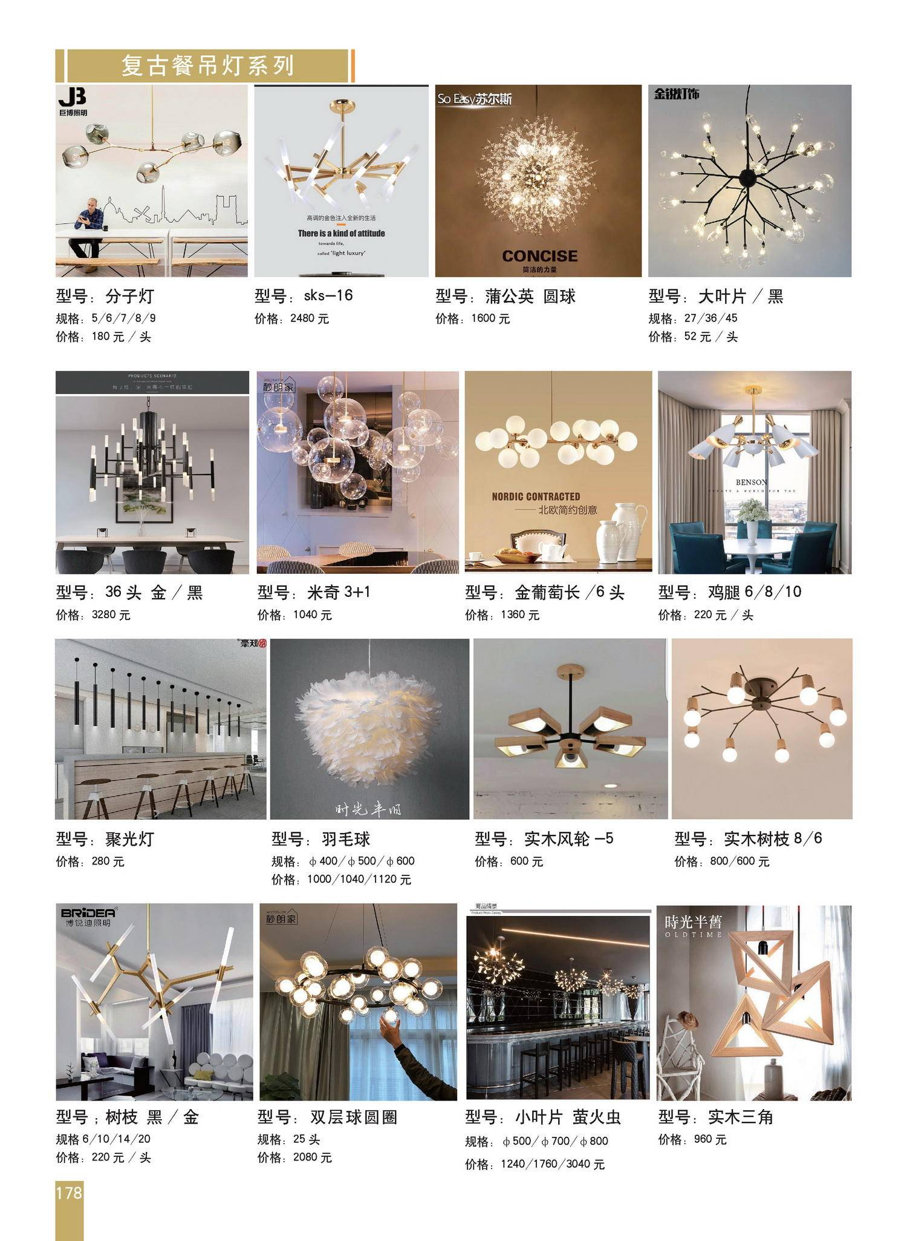
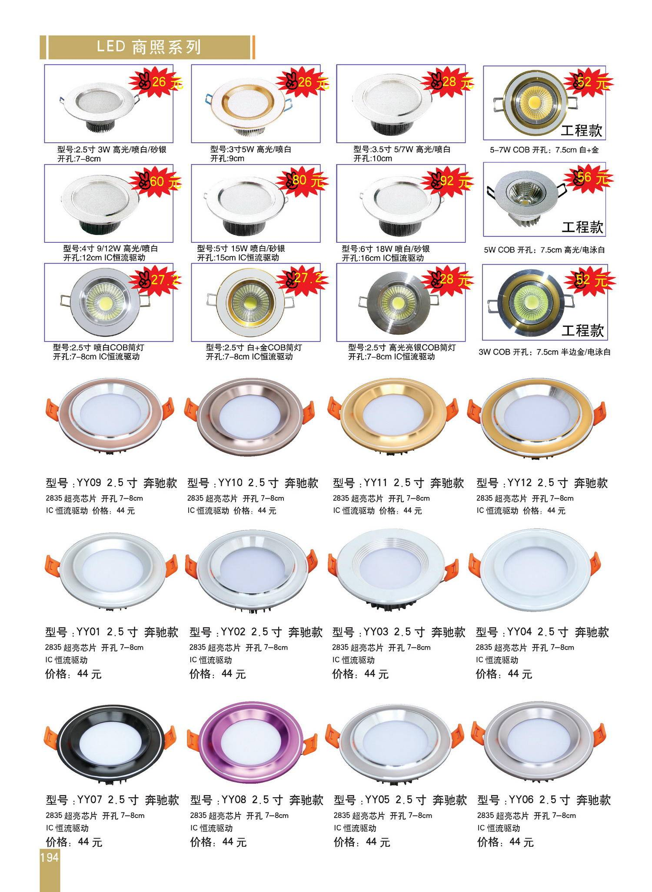 筒灯系列
套餐（可参考） | 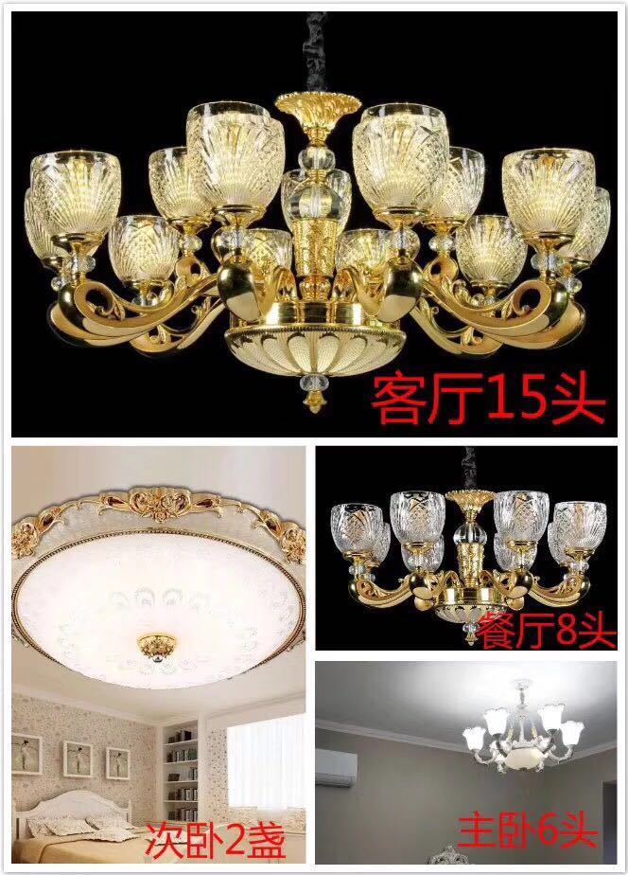 | 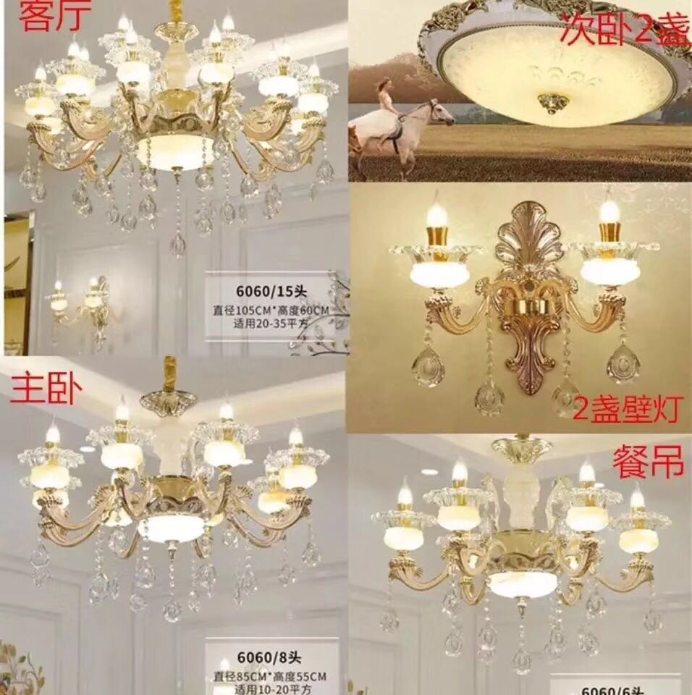
阳台 | 3
阳台 | 1
客厅 | 1
茶厅 | 1
房间 | 4（主卧，老人房，男孩房2）
厕所 | 2（公共1，主卧1）
筒灯 | 34（客厅12，过道+卧室22，尺寸2寸/70mm）

